名護市
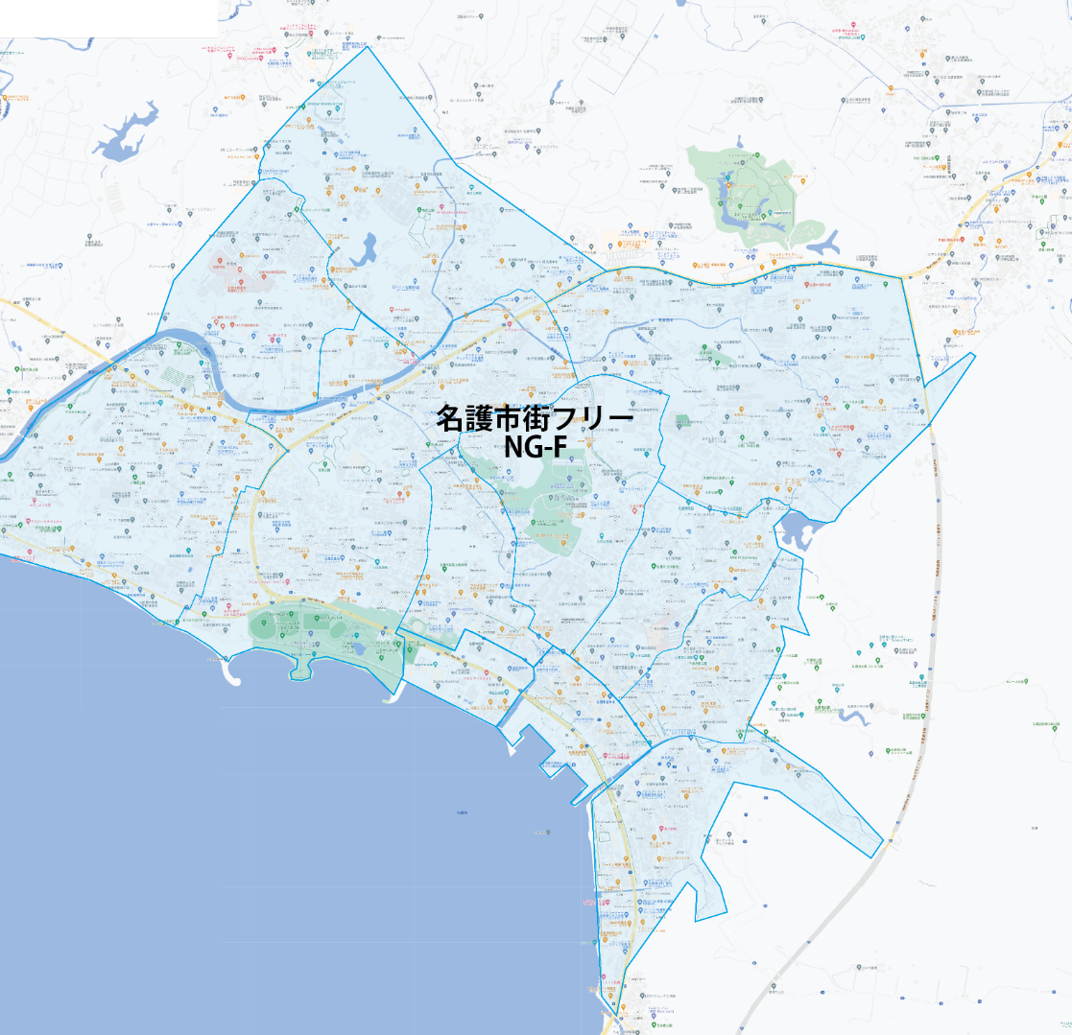

 |  |  | 2025-11-25 |  | 総部数
 |  | ①セグメントを選びます▶ | 軒並 | 配布部数 | 軒並 | 集合 | 戸建
 |  |  | 合計 | 0 | 10000 | 0 | 0
 | ▼②選択するエリアに「1」を入力 |  |  | ▲③合計値が表示されます
配布期間毎月1日～最終日
 | 選択 | 図番 | 町域 | 配布部数 | 軒並 | 集合 | 戸建
 |  | NA-F | 名護市街フリー | 0 | 10000

